Замечания
Убрать Е90, добавить КПУ-ДД - (EI15)
Добавить | 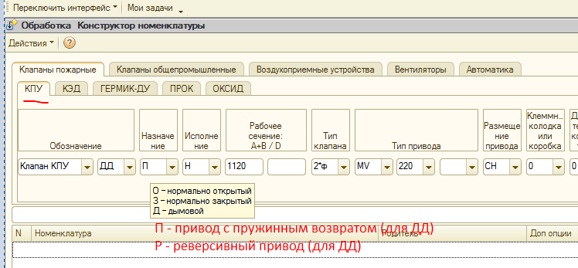
Добавить для 1*ф
Попробовать вставить символ "*" или "x"
Попробовать вставить символ "*" или "x"
Убрать КПУ-1Н

